x585
견 적 서

(재)강원테크노파크 |  | 귀하
전 화 : | 248-5627
팩 스 : | 244-3190
담당자 : | 박연옥님

아래와 같이 견적합니다.

견 적 합 계 : | ₩110,000
견 적 일 자 : | 2015-07-21 16:56:10
결 재 조 건 :

품 명 | 규 격 | 수 량 | 단 가 | 금 액 | 세 액 | 합 계 액

복합기렌탈 | HP X585Z | 1 | 100,000 | 100,000 | 10,000 | 110,000
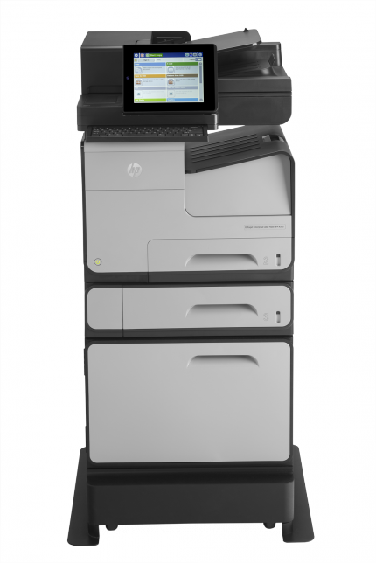
 | A4 전용 컬러 복사기
 | 분당 72매 인쇄속도 / 검정, 컬러 동일
 | 다양한 복사 및 문서 소트기능
 | 양면 복사 기능
 | 다양한 용지 사이즈와 두께에 대응
 | 자동원고이송장치 (양면 ADF 100매) 포함
 | 양면 원패스 스캔 및 전송 지원
 | 용지급지장치 550매 카세트 2ea / 스탠드 포함

 | 2년 약정 기준
 | 검정 기본 5,000매 제공
 | 추가 장당 8원
 | 컬러 기본제공 없음
 | 추가 장당 50원

기타 특징 | 기네스 기록의 초고속 복합기
 | 양면 동시 스캔으로 스캔 속도 향상 (분당 61페이지)
 | 컬러 비용 최소화로 간헐적인 컬러 사용 가능
 | 팩스기능 기본제공
 | 대형 20.3cm 터치 스크린 장착

* 결제계좌 : 신한 719-04-210714 씨넷 |  |  | 합 계 |  | 10,000 | 110,000
* 견적담당 : 조규장 (010-2910-7760)
* REMARK

4235
견 적 서

(재)강원테크노파크 |  | 귀하
전 화 : | 248-5627
팩 스 : | 244-3190
담당자 : | 박연옥님

아래와 같이 견적합니다.

견 적 합 계 : | ₩121,000
견 적 일 자 : | 2015-07-21 16:56:10
결 재 조 건 :

품 명 | 규 격 | 수 량 | 단 가 | 금 액 | 세 액 | 합 계 액

복합기렌탈 | irc adv 4235 | 1 | 110,000 | 110,000 | 11,000 | 121,000
 | 물품식별번호 : 22445107
 | A3 흑백 복사기
 | 분당 35매 출력속도
 | 다양한 복사 및 문서 소트기능
 | 양면 복사 기능
 | 다양한 용지 사이즈와 두께에 대응
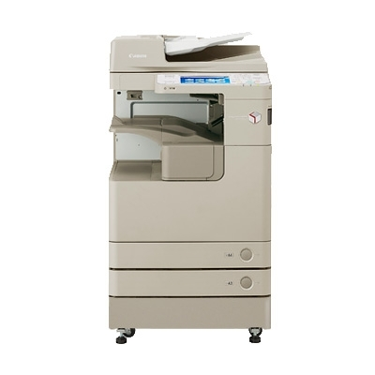
 | 자동원고이송장치 (양면 ADF 100매) 포함
 | 양면 스캔 및 전송 기본제공
 | 용지급지장치 550매 카세트 2ea

 | 2년 약정 기준
 | 검정 기본 5,000매 제공
 | 추가 장당 8원

* 결제계좌 : 신한 719-04-210714 씨넷 |  |  | 합 계 |  | 11,000 | 121,000
* 견적담당 : 조규장 (010-2910-7760)
* REMARK

